V1.0.0基础功能
*包需求编号 | *需求类别 | *优先级 | *包需求名称 | *包需求描述 | 来源 | *应用场景 | *价值描述 | 约束与限制 | *设计需求编号 | 优先级 | *设计需求名称 | *设计需求描述 | *安全约束 | *参数规格 | *操作场景 | *版本规划 | *系统测试要点 | 设计规格编号 | *设计规格所在子系统 | *设计规格名称 | *设计规格描述 | 风险 | UI界面参考 | 新增外部协议链接 | 假设和依赖关系描述 | BBIT验证方法描述 | 系统测试检查 | 总体等级
OR-001 | 视频监控 | 高 | 实时预览 | 【功能描述】 1.值班工作站负责对辖区内配电房的实时预览。 2.常态运行时，不进行实时视频上送，本地视频存储，通过录像进行20天的数据保存，具备红外夜视功能。 3.当用户对开关进行遥控、挂牌操作时，视频摄像机自动转向被操作的开关，可视频监视开关动作情况。 4.系统能够灵活方便的配置视频摄像终端通信通道，包括远端设备 IP 地址、用户名、密码、通道帧率、通道码流、视频分辨率；可预先监视方案。 5.每个配电室配置1~2个智能摄像头，实现20天，每天24小时的1080P录像。 | 客户需求 | 值班工作站负责对辖区内配电房的实时预览 | 无 | 无 | DR-001 | 高 | 预览 | 1.支持web客户端和APP对配电室高清摄像头进行预览。 2.可以实现16个视频通道25帧实时D1画面预览。并且可以做到16,9,4,1通道画面可调节。 3.具有灵活的通道轮巡功能，用户可指定（16、9、4、1）画面模式. | 无 | 1.200万像素以上网络数字高速高清球机（含安装支架）。 2.红外夜视距离：可识别距样机50m处的人体轮廓。 3.支持≥20倍光学变焦，焦距范围4.7-94mm。 4.支持OSD设置功能，8行信息叠加显示。 5.支持3D控制功能； 6.支持宽动态功能； 7.支持守望功能，当球机待机时间达到设置值时，可自动运行调预置位、自动巡航、自动扫描、模式路径等功能。 8.支持H.265、H.264视频编码标准； 9.支持区域入侵侦测、移动侦测、视频遮挡侦测功能。 10.支持配置文件导入导出具备较好的环境适应性，工作温度范围可达-30℃-60℃。 | 无 | V1.0.0 | 无 | DS-001 | web | 预览界面 | 1.登录； 2.web向CMS查询镜头组织架构进行展示； 3.选中镜头组上指定镜头获取对应VCS地址;双击调用VCS服务打开预览画面; 4.手动切换1.4.9.16画面,可切换主辅码流进行播放； 5.点击停止按钮可停止预览；点击所有画面停止可停止所有画面预览； 6.选中指定播放窗口截图并保存到本地； 7.新建轮询组添加指定镜头后设置轮询时间后开始轮询，添加轮询结束按钮 | 免插件播放的情况，录像回放没有实现过，而且免插件现在只支持H264，其他视频格式的需要转码，性能损耗较高。 预估7天 |  |  |  |  |  |  | 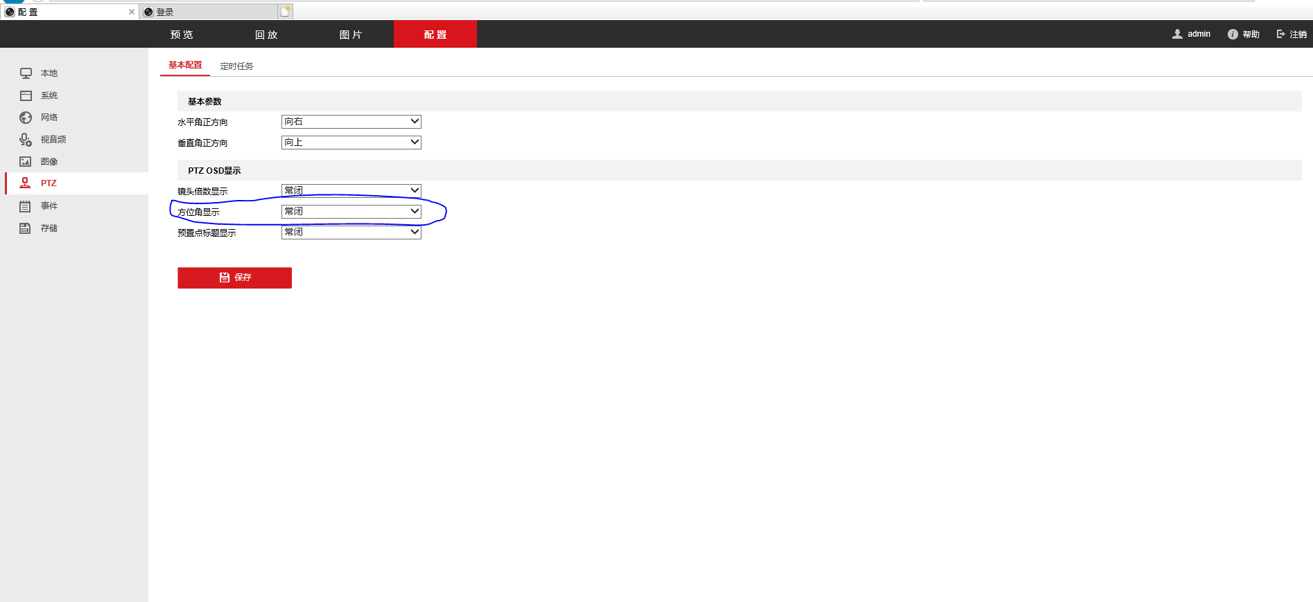 | 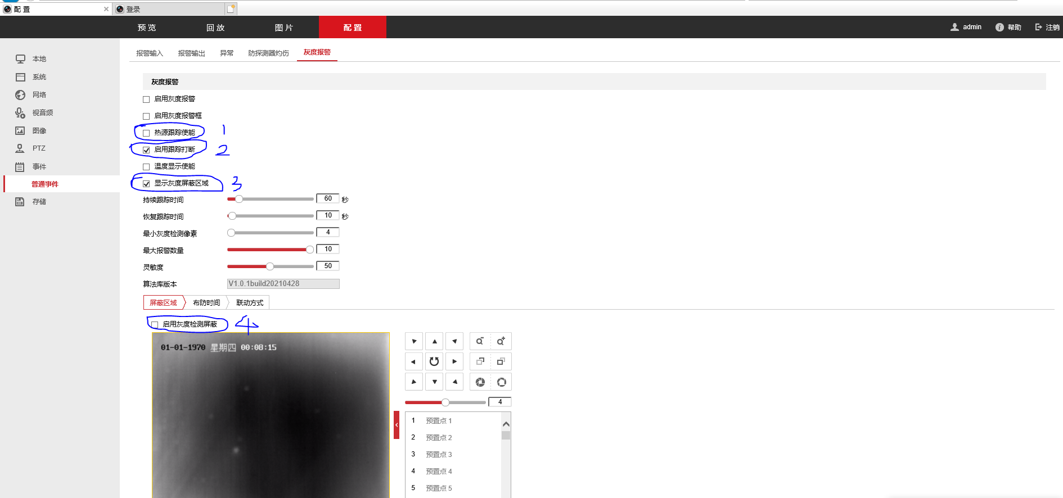
 |  |  |  |  |  |  |  |  |  |  |  |  |  |  |  |  |  | DS-002 | 移动APP | 预览界面
 |  |  |  |  |  |  |  |  |  |  |  |  |  |  |  |  |  | DS-003 | cms | 预览界面 | 1.提供登录接口； 2.响应web查询镜头组架构；通过镜头查询获取对应PAS以及VCS服务。
 |  |  |  |  |  |  |  |  |  |  |  |  |  |  |  |  |  | DS-004 | VCS | 预览流推送 | 收到web预览请求后推送视频流到web端进行播放，收到停止指令停止推流。
 |  |  |  |  |  |  |  |  |  |  |  |  |  |  |  |  |  | DS-005 | PAS | 预览流推送 | 收到VCS请求后调用摄像头设备接口获取码流推送到VCS
OR-002 | 视频监控 | 高 | 录像回放 | 【功能描述】 1.支持远程回放按照时间检索的历史视频、告警录像和计划存储的本地录像， 回放支持单帧、慢放、常速、快速、进度条拖放等方式，回放时支持画面放 大、缩小、局部放大等操作，支持显示效果的调节，包括画面亮度、对比度、 饱和度、色调等； 2.具有可显示、存储、检索、回放所选摄像机实时图像及图像回放编辑功能。 3.硬盘空间管理功能，硬盘空间不足时报警。 | 客户需求 | 无 | 无 | 无 | DR-002 |  | 录像回放 | 1.支持多个客户端同时回放所选各站房的多个摄像机视频。 2.回放支持单帧、慢放、常速、快速、进度条拖放。 3.回放时支持画面放 大、缩小、局部放大。 4.支持显示效果的调节，包括画面亮度、对比度、 饱和度、色调。 | 无 |  | 无 | V1.0.0 | 无 | DS-006 | web | 预览界面 | 1.web向CMS查询镜头组织架构进行展示； 2.选中镜头组上指定镜头获取对应PAS地址,选择开始结束时间查询录像列表 3.点击进度条从指定时间开始录像回放; 4.手动切换1.4画面,可切换主辅码流进行回放； 5.点击停止按钮可停止预览；点击所有画面停止可停止所有画面预览； 6.支持设备1/8.1/4.1/2.1.2.4.8倍速回放 7.选中指定播放窗口截图并保存到本地； | 免插件播放实现单帧难度较大 预估12天 | 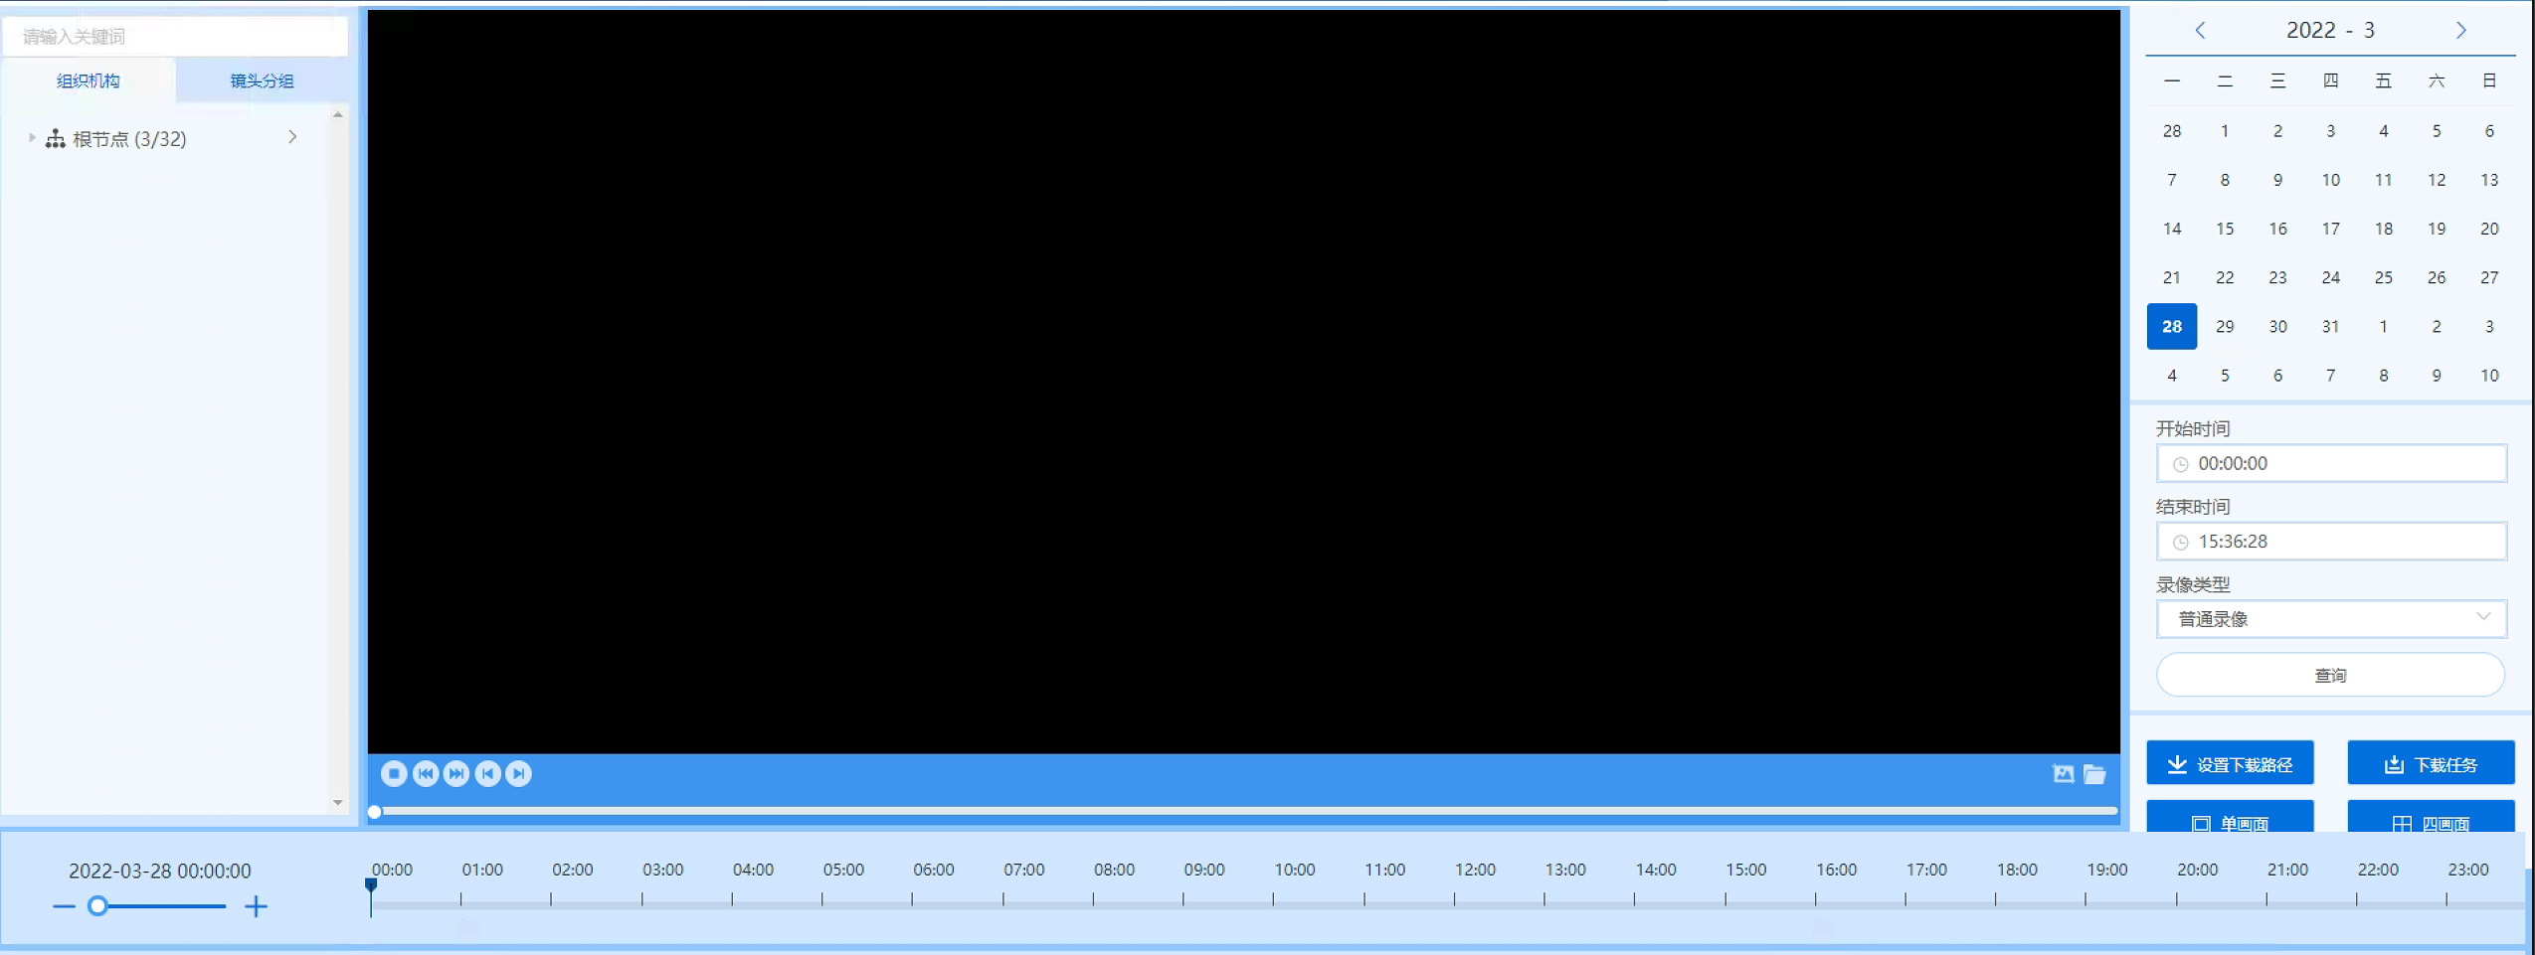
 |  |  |  |  |  |  |  |  |  |  |  |  |  |  |  |  |  | DS-007 | 移动APP | 预览界面
 |  |  |  |  |  |  |  |  |  |  |  |  |  |  |  |  |  | DS-008 | cms | 预览界面 | 1.提供登录接口； 2.响应web查询镜头组架构；通过镜头查询获取对应PAS以及VCS服务。
 |  |  |  |  |  |  |  |  |  |  |  |  |  |  |  |  |  | DS-009 | VCS | 预览流推送 | 收到web预览请求后推送视频流到web端进行播放，收到停止指令停止推流。
 |  |  |  |  |  |  |  |  |  |  |  |  |  |  |  |  |  | DS-010 | PAS | 预览流推送 | 收到VCS请求后调用摄像头设备接口获取码流推送到VCS
 |  |  |  |  |  |  |  |  | DR-003 |  | 录像计划 | 1.可以在web或者客户端配置录像是否启用。 2.可以配置录像时间。7*24可选时间段。 3.可以配置手动录像、计划录像、告警触发录 像、移动侦测录像等录像方式 | 无 | 无 | 无 | V1.0.0 | 无 | DS-011 |  |  |  | 是否需要对前端的设备进行录像计划设备配置，如需要使用GB28181的方式是否能实现
 |  |  |  |  |  |  |  |  | DR-004 |  | 录像查询 | 1.可以通过日期进行录像查询。 2.可以通过报警类型进行查询。 | 无 | 无 | 无 | V1.0.0 | 无 | DS-012 |  |  |  | 最好是在报警统计页面去播放指定报警录像
OR-003 | 视频监控 | 高 | 视频报警 | 【功能描述】 具有移动侦测（画面异动）报警、视频信号丢失报警、视频遮挡报警、控制线缆断线报警以及解码器故障报警功能。 | 客户需求 | 无 | 无 | 无 | DR-005 |  | 报警规则配置 | 布放/撤防 | 无 | 无 | 无 | V1.0.0 | 无 | DS-013 | web | 规则设置 | 1.选择对应镜头，勾选移动侦测.视频丢失.视频遮挡，配置布撤防时间。 | 预估3天
 |  |  |  |  |  |  |  |  |  |  |  |  |  |  |  |  |  | DS-014 | cms | 规则设置 | 1.接受web请求保存到数据库，并更新全局变量。
OR-004 | 报警联动 | 高 | 报警联动 | 【功能描述】 在发生报警时，进行联动，录像联动，远程控制声光告警设备，例如：警铃警笛等； | 客户需求 | 无 | 无 | 无 | DR-006 |  | 录像联动 | 1.启用联动 2.配置报警录像计划。 3.预录和延录时间默认10秒，可在web上配置 | 无 | 无 | 无 | V1.0.0 | 无 | DS-015 | web | 报警联动 | 1.选择报警类型后确定是否联动报警录像 | 工作量预估：5天
 |  |  |  |  |  |  |  |  |  |  |  |  |  |  |  |  |  | DS-016 | cms | 报警联动 | 收到web请求后下发到pas
 |  |  |  |  |  |  |  |  |  |  |  |  |  |  |  |  |  | DS-017 | pas |  | 预览录像和存储录像 | 100路1080p需要至少2G内存
 |  |  |  |  |  |  |  |  | DR-007 |  | 上传中心 | 1.启用联动 2.报警信息上传客户端，web，具体包含报警信息需要确定？ | 无 | 无 | 无 | V1.0.0 | 无 | DS-018 | cms | 接受报警 | 1.接受从PAS上传的摄像机设备移动侦测.视频丢失.视频遮挡报警； 2.对接云盒上报的温湿度，水浸，电流电压功率等传感器数据； 3.根据报警布撤防状态后判断报警是否需要推送到web。 4.存储报警，提供接口查询报警
 |  |  |  |  |  |  |  |  |  |  |  |  |  |  |  |  |  | DS-019 | web | 展示报警 | 1.接受cms实时告警后实时刷新； 2.查询一段时间内的所有告警。
OR-005 | 环境监控功能 | 高 | 环境监控 | 【功能描述】 1.监控配电站房内的温度，湿度，水浸。 2.系统可对温度和湿度参数设定越限阀值（包括上下限、恢复上下限）。 3.一旦温湿度发生越限报警，系统将自动切换到相应的监控界面，且发生报警的参数会变红色并闪烁显示，同时产生报警事件进行记录存储并有相应的处理提示。 4.提供曲线记录，直观显示实时及历史曲线，可查询一年内相应参数的历史曲线及具体时间的参数值（包括最大值、最小值）。 5.并可将历史曲线导出为EXCEL格式，方便管理员全面了解配电室内的温湿度状况。 | 客户需求 | 无 | 无 | 无 | DR-008 | 高 | 环境参数上传 | 1.温度参数实时上传。 2.湿度参数实时上传。 3.水浸参数实时上传。 4.烟感参数实时上传。 5.电流电压参数实时上传 | 无 | 无 | 无 | V1.0.0 | 无 | DS-020 | cms | 数据上传 | 对接云盒实时拉取环境数据 | 风险：实时数据存储，且长时间存储会耗费大量存储空间。 预估时间：14
 |  |  |  |  |  |  |  |  |  |  |  |  |  |  |  |  |  | DS-021 | web | 数据展示 | 拓扑图展示 | 每个配电室构造不同都需要适配 工作量预估：10天
 |  |  |  |  |  |  |  |  | DR-009 | 高 | 设定和恢复环境参数阈值 | 1.系统可对温度参数进行阈值设定，上下限，恢复阈值。 2.系统可对湿度参数进行阈值设定，上下限，恢复阈值。 3.系统可对水浸参数进行阈值设定，上下限，恢复阈值。 | 无 | 无 | 无 | V1.0.0 | 无 | DS-022 | web | 设置阈值 | 1.web配置页可以设置环境变量阈值，配置对所有配电室均生效。 2.默认参数，配置范围具体需要和云盒厂家沟通。
 |  |  |  |  |  |  |  |  |  |  |  |  |  |  |  |  |  | DS-023 | cms | 存储阈值 | 1.cms接收web下发的参数，保存数据库，并更新全局变量。
 |  |  |  |  |  |  |  |  | DR-010 | 高 | 越限报警 | 1.当环境参数操作设定上下限以后，系统自动切换到相应的监控界面，产生报警。 2.报警产生以后，界面上相应的参数会变成红色并闪烁显示，同时产生报警事件进行记录存储并有相应的处理提示。 3.报警等级定义分为3级。 危急告警：危急类告警等级高于普通类告警，考察对象为非常重要的设备。如：配电房有局放事件发生、烟感报警、水浸报警等。 连接告警：同一设备或同一装置的同一种告警状态如果连续出现三天及以上的情况属于连续告警，如：常年浸水、温度过高等。 新增告警:监测装置的分析状态在分析当天的状态（主要是告警状态）与分析当天前一天的分析状态相比较(如果前天有告警但己经处理完成认为前一天的状态为正常)，如果有产生状态上的变化则主认识该设备或装置在分析当天是新增的告警。 | 无 | 无 | 无 | V1.0.0 | 无 | DS-024 | cms | 报警分类 | 1.接受云盒数据和阈值比较来判断是否告警； 2.收到报警后查询近几天数据判断是否是连续报警 | 传感器告警如果持续上传异常状态，是否需要持续上传报警给web？
 |  |  |  |  |  |  |  |  | DR-011 | 高 | 历史曲线 | 1.界面提供对应环境参数（温度，湿度，水浸）的曲线图标，显示实时和历史的曲线变化。 2.可以查询一年内的相应历史曲线及具体时间的参数值，最大值，最小值。 | 无 | 无 | 无 | V1.0.0 | 无 | DS-025 | web | 数据展示 | 1.使用波形图展示年月日环境数据； 2. | 数据量太大，确定存储粒度 1.一年内的数据存储量有多大？
 |  |  |  |  |  |  |  |  |  |  |  |  |  |  |  |  |  | DS-026 | cms | 数据查询 | 2.接收web的查询条件，查询数据库。
 |  |  |  |  |  |  |  |  | DR-012 | 高 | 曲线导出 | 1.界面可以导出环境参数的历史曲线程excel表格文件。不同的参数导出再不同sheet页。 | 无 | 无 | 无 | V1.0.0 | 无 | DS-027 | web | 数据导出 | 1.依据已有的环境参数和选择的存储粒度，导出曲线图excel. | 历史数据太多 excel的具体字段需要举例？
OR-006 | 门禁管理 | 高 | 门禁管理 | 【功能描述】 1.客户需要对通道进行权限，进出时段的管理。 2.门禁控制器能够储存所有的进出记录、状态记录，网络正常时可实时上 传管理软件。 3.具备网络设置管理功能，可以在网络上任何一台授权计算机对整个系统 进行设置监控查询管理 4.管理人员可以实时查看每个出入口人员的进出情况、每个门的状态 5.管理人员可按不同的查询条件查询，对出入记录进行查询 6.门禁控制器，可实现人脸识别，对点巡检人员或其他授权人员可以打开配电室房门，并自动关门。 | 客户需求 | 无 | 无 | 无 | DR-013 | 高 | 门禁控制 | 1.人脸信息录入和权限录入，可以对通道进行权限管理，增加某人的权限或者删除某人的权限，以及对可以通行的进出时间段管理（通过设置门禁权限的有效时间），设置修改，还原。 | 无 | 门禁对接SDK: http://face-cloud.com:8080/openapi-doc/index.html | 无 | V1.0.0 | 无 | DS-028 | web | 门禁管理 | 1.人员增删改查； 2.门禁设备增删改查； | 添加人脸是所有平台下的设备都会收到；没有开关门状态获取接口 预估时间：7天
 |  |  |  |  |  |  |  |  |  |  |  |  |  |  |  |  |  |  | cms | 门禁管理 | 1.对接人脸门禁云平台； 2.提供人员增删改查接口； 3.提供门禁设备增删改查。
 |  |  |  |  |  |  |  |  | DR-014 | 高 | 存储查询 | 1.门禁器存储所有的进出记录，门禁状态记录。 2.在网络正常时可实时上传数据中心，同时删除本地已上传数据。 3.客户可以在web或者客户端，使用不同条件进行从数据中心查询进出记录。 | 无 | 无 | 无 | V1.0.0 | 无 | DS-029 | cms | 记录查询 | 1.存储识别记录到数据库； 2.支持查询进出记录； | 门禁设备不支持进出记录查询，断网时数据都会丢失掉
 |  |  |  |  |  |  |  |  |  |  |  |  |  |  |  |  |  |  | web | 记录查询 | 根据指定条件查询进出记录
 |  |  |  |  |  |  |  |  | DR-015 | 中 | 聚焦变倍 | 如果监控设备支持聚焦变倍 1.客户点击聚焦按钮，发送指令给镜头，控制聚焦电机进行+ -。 2.客户点击变倍按钮，发送指令给镜头，控制变倍电机进行+ -。 | 无 | 无 | 无 | V1.0.0 | 无 | DS-030 | web | 聚焦变倍 | 1.web界面点击聚焦加减，变倍加减，下发控制消息给pas。
OR-007 | 聚焦变倍 | 中 | 聚焦变倍 | 【功能描述】 通过客户端调节镜头的聚焦值，变倍值。 | 客户需求 | 无 | 无 | 无 |  |  |  |  |  |  |  |  |  | DS-031 | pas | 聚焦变倍 | pas调用对应接口，控制聚焦变倍 | 设备是否支持此功能
OR-008 | 云台控制 | 中 | 云台控制 | 【功能描述】 1.操作人员能对任一摄像机进行远程控制，实现对摄像机俯仰、方位、焦距的调整。对带有预置位功能的云台，操作人员能直接进行云台的预置位调用。 2.支持对有预置位的摄像机添加、删除、修改、调用、查询预置位的操作； 3.能对云台摄像机或球机多个预置位、多条巡航线路、多个巡航方案的进行设 定，可以设定在不同的时间段执行不同的巡航方案 | 客户需求 | 云台、镜头操作方式分为两种： （1）在视频画面上直接操作云台控制。视频画面拖动鼠标操作方式，该种方式具有灵活便捷的优势，符合常人操作意识形态，如鼠标上、下、左、右移动就可实现云台控制； （2）控制台操作。用鼠标点击云台控制台上、下、左、右按键实现云台操作。 | 无 | 无 | DR-016 | 中 | 3D定位 画面中云台控制 | 1.客户在开启3D定位按钮以后，将鼠标放在预览界面，鼠标会变成箭头形状。 2.按住鼠标左键，可以上下左右拖动鼠标，此时会下发控制云台的指令，云台同步发生转动。 | 无 | 无 | 无 | V1.0.0 | 无 | DS-032
 |  |  |  |  |  |  |  |  | DR-017 | 中 | 普通云台控制 | 针对红外设备带云台 1.客户可以通过预览界面或者配置界面的云台控制按键进行云台的杀下左右调用。 | 无 | 无 | 无 | V1.0.0 | 无 | DS-033 | web | 云台控制 | 1.web界面点击云台方向键，控制上下左右运动，下发控制消息给pas。
 |  |  |  |  |  |  |  |  |  |  |  |  |  |  |  |  |  | DS-034 | pas | 云台控制 | 1.pas调用对应接口，控制云台上下左右
 |  |  |  |  |  |  |  |  | DR-018 | 中 | 预置位设置与调用 | 1.可以进行预置位的设置和调用。 2.可以设置预置位停留时间，即运动到某一个预置点以后，停留的时间。 3.可以对摄像机设置长时间驻留的预置位，系统在用户对该摄像机控制操作结 束后设定的时间段内，使摄像机回复到默认的监视位置。 4.设置预置位时，会记录镜头当前的PTZF。当当用预置位时，还原记录的PTZF。 5.可以设置巡航预置点，调用巡航功能。能同时调用多条巡航方案。 | 无 | 无 | 无 | V1.0.0 | 无 | DS-035
OR-009 | 智能巡检 | 高 | 智能巡检 | 【功能描述】 系统支持视频或图片方式的可视化巡视，按人工巡视的顺序，把配电站房内多个监控点添加进预案，一旦发现问题可截图并标注问题，及时通知相关部门。 | 客户需求 | 无 | 无 | 无 | DR-019 | 高 | 巡检计划 | 1.设置巡检路线，添加需要巡检的摄像头。 2.选择手动巡检，可以按照巡检路线逐个进行查看。 3.选择自动巡检，设置巡检时间，会自动机进行巡检，分析，一旦发现问题可截图并标注问题。 3.自动巡检，可设定轮巡时间间隔（2秒~10秒）进行定时滚动切换，参与轮巡的对象可以任意设定，包括不同的摄像机、同一摄像机的不同预置位等 4.具备视频自动复位功能，即可对监控点的摄像机设定默认监视状态，正常状态下摄像机保持默认状态，在控制完成的可设定的时间段内恢复默认监视状态。 | 无 | 无 | 无 | V1.0.0 | 无 | DS-036 |  |  |  | 自动巡检怎么进行分析,算法是否支持，分析路数无法确定，如果取视频流分析对网络带宽也有要求
 |  |  |  |  |  |  |  |  | DR-020 | 高 | 巡检报表 | 1.手动巡检可以保存两份巡视报告。 2.手动巡检或者自动巡检在检测到异常时自动保存分析报告。 | 无 | 无 | 无 | V1.0.0 | 无 | DS-037
 |  |  |  |  |  |  |  |  | DR-021 | 高 | 现场巡检 | 1.扫描配电房二维码，则出现所有设备的运行数据，并且设备通过指令进行一次自检，完成后显示在手机APP端 | 无 | 无 | 无 | V1.0.0 | 无 | DS-038
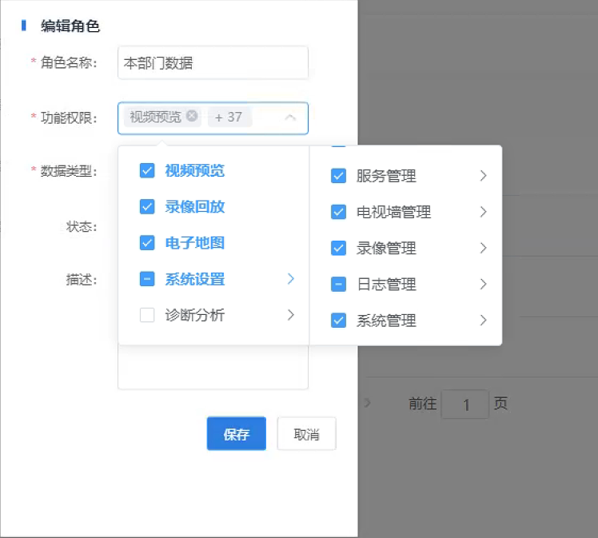
OR-010 | 权限管理 | 高 | 权限管理 | 【功能描述】 1.支持用户权限管理提供优先级划分，高优先级用户可以在低优先级用户使用 时获取控制权，低优先级用户不能再使用，同级别的用户满足先到先得的原则获得控制权，高优先级用户对视频图像的操作信息（屏蔽、抢占、锁定等操作）以及释放2.这些操作时能对低优先级用户给出提示； 监控系统具有权限管理功能，可以针对不同的用户角色赋予不同的权限，保证系统使用的安全性。 3.权限管理功能中，有很多系统默认的权限点；权限组是由多个权限点组合而成；新建用户后，指定该用户属于某个权限组，那么他就具有该权限组的所有权限；并可指定该用户的权限时段，可设置为永久有效、每天时间段有效和某个时间段有效。 4.权限点包括设备、策略、页面、系统、配置、登陆WEB几大部分的相关功能。 | 客户需求 | 无 | 无 | 无 | DR-022 |  | 权限管理 | 1.权限点包括设备、策略、页面、系统、配置、登陆WEB几大部分的相关功能。功能权限点组合成权限组。 2.可以指定用户的权限时段，精确到秒，可设置为永久有效、每天时间段有效和某个时间段有效。 3.用户使用新添加的账号登录，可以展示相应角色权限的界面。 | 无 | 无 | 无 | V1.0.0 | 无 | DS-039 | web | 权限管理 | 1.admin用户能看到权限配置界面，对新用户进行增删改查。 2.在创建用户前，先选择角色，用户登录时，根据角色权限展示不同的界面。 | 预估10天
 |  |  |  |  |  |  |  |  |  |  |  |  | 无 | 无 | 无 | V1.0.0 | 无 | DS-040 | cms | 权限管理 | 1.接收对用户编辑的保存消息，存储数据库。 2.对登录用户进行判断，进行角色分类，返回相应的展示界面。 | 预估10天
 |  |  |  |  |  |  |  |  | DR-023 | 高 | 权限优先级 | 1.对用户进行权限管理。 2.权限高级的用户登录和使用时，会抢占权限低级用户的使用权，权限低级用户被迫下线。 3.同级别权限用户先登录先使用。 | 无 | 无 | 无 | V1.0.0 | 无 | DS-041 | cms | 权限优先级 | 1.如果当前登录用户过量，高 优先级用户可以登录成功，低优先级用户被强制下线。 | 1.权限优先级默认有多少个，在什么情况下回被迫下线？ 2.强制下线用户正在编辑的信息是否需要保存？
 |  |  |  |  |  |  |  |  | DR-024 | 高 | 用户登录 | 1.默认账号admin/123456 可以在web/app登录界面登录系统。 2.登录以后可以添加其他的用户和配置权限，修改密码等操作。 | 无 | 无 | 无 | V1.0.0 | 无 | DS-042 | web | 用户登录 | 1.用户可以通过url跳转登录界面以后，输入用户名，密码登录系统，默认账号admin/123456. 2.登录以后可以添加其他的用户和配置权限，修改密码等操作，web端下发协议给cms。
 |  |  |  |  |  |  |  |  |  |  |  |  |  |  |  |  |  |  | cms | 用户登录 | 1.cms验证用户名，密码，返回登录结果，登录失败，弹框提示；登录成功，跳转页面。 2.接收web下发的对新用户的新增，删除，修改密码，查询操作，查询数据库，反馈结果。
OR-011 | 视频监控 | 高 | 手动录像和抓拍 | 【功能描述】 支持对视频的手动录像功能，对任一帧实时视频抓拍后以JPEG或BMP 的图 片格式进行保存； | 客户需求 | 客户在web和客户端进行预览时，可以随时手动录像和抓拍。 | 无 | 无 | DR-025 | 高 | 手动录像和抓拍 | 1.点击手动录像， 可以对当前预览流进行录像，录像存储路径可以配置。 2.点击截图按钮，可以对当前预览画面进行截图，截图存储路径可以配置。存储格式为JPEG或BMP，可以配置。 | 无 | 无 | 无 | V1.0.0 | 无 | DS-043 | web | 实时预览 | 1.选中指定镜头查询对应VCS地址后接受VCS推送码流并且存储到指定路径上 | 没有做过类似的案例,需要研究
OR-012 | UI功能 | 高 | 电子地图 | 【功能描述】 用各种图形展示了所有地区的站房覆盖情况。 用各种图形展示了所有地区的站房通信在线情况。 用各种图形展示了所有地区的站房故障情况。 |  | 无 | 无 | 无 | DR-026 | 高 | 电子地图 | 1.当权限为hds时，可以看到统计分析数据。 2.使用图形展示所有地区的站房覆盖情况。通信在线情况。故障情况。 | 无 | 无 | 无 | V1.0.0 | 无 | DS-044 | web | 电子地图 | 1.在地图上展示所有配电站位置和状态；
OR-013 | UI功能 | 高 | 视频监控展示 | 【功能描述】 支持树形方式展开选择所需监控的视频 | 客户需求 | 无 | 无 | 无 | DR-027 | 高 | 视频树形展开 | 1.支持视频树形展开 2.支持树形收起 3.支持修改设备名称 4.支持配电站添加设备时，刷新显示。 | 无 | 无 | 无 | V1.0.0 | 无 | DS-045 | web | 视频树形展开 | 1.web获取找cms获取设备列表以后，树形展开设备，可编辑设备名称。
OR-014 | UI功能 | 高 | 运维工单 | 【功能描述】 通过工单管理模块对故障装置从发现、登记、处理跟踪到处理结束这一过程实现了闭环管理。 | 客户需求 | 无 | 无 | 无 | DR-028 | 高 | 运维工单 |  | 无 | 无 | 无 | V1.0.0 | 无 | DS-046

问题澄清
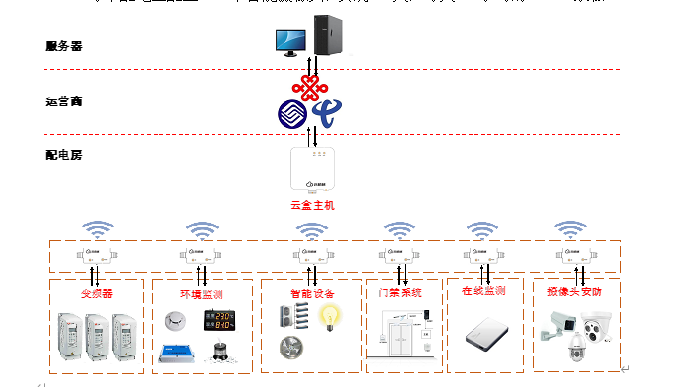
功能点 | 需求 | 提问人 | 疑问 | 问题澄清人 | 问题澄清 | 是否存在风险 | 提问日期
智能巡检 | 记录点巡检人员的点巡检行为是否符合要求，如果不符合，可以提醒值班人员或系统记录，或及时采取措施进行制止。 提问人：史雄杰 | 史雄杰 | 1.怎么判断是否符合要求？是否提供具体的算法？怎么提醒，采用报警还是对讲提醒？
可扩展性 | 系统具备开放的二次接口，可以为第三方提供进行连接的接口。 | 余杰 | 1.使用国标互联方式或者私有协议
统一性 | 规范建设、统一管理，以确保整个系统的各种软件、硬件均符合相关的国际、国内标准，保证业务、功能、界面、内容的高度统一化和标准化，从而达到服务的规范化和管理的高效性 | 史雄杰 | 1.和什么软件保持统一，是否有参考软件？具体哪些业务需要保持统一？
视频监控 | 许多配电房不具备电力内网通讯条件，故设计所有配电房统一采用云盒4G/5G互联网方式进行数据传输。 | 余杰 | 1.网络带宽以及稳定性是否有影响，有监控视频数据 | 云机械-温政 | 云机械 CBox4 云盒主机相当于⼀个⽹络路由器通道，摄像头是通过云盒上⽹，连接捷尚的摄像头平台，⽤ 28181 协议进⾏传输和控制。 延伸问题：是对接平台还是设备？
视频监控 | 摄像机等视频类数据采用国标28181协议做为视频部分的数据接口 | 余杰 | 1.云盒使用国标协议对接摄像机，平台如何对接云盒视频 |  | 国标28181主动注册
环境监控 | 系统对配电房中的电控柜设备运行状态实行监控，能够及时判断高危故障并产生告警信息 | 史雄杰 | 怎么监控电控柜设备的运行状态，是否云盒能传输监控信息？ | 立石-孙威 | 是的，就是控制器上仪表数据上报，需要换新的传感器配电室所有数据都需要进行采集，都是通过云盒进行数据上传（仪表，断路器状态：有的有RS232接口，本次都需要替换为有RS232接口设备） | 风险：存在风险。更换涉及成本，二次开发，可能会对联调做成影响。 计划：
环境监控 | 系统将实时的对配电站房内的温度、湿度、水浸(水位)等环境信息进行采集、处理和上传，并生成曲线和报表，方便实时监控、历史查询、统计分析。 | 余杰 | 需要上传到手机嘛，短信还是APP
门禁管理 | 通过人工智能人脸识别功能的门禁系统，记录人员出入情况，对人员进行统一调度管理，系统授予工作人员权限进入配电站房。 | 余杰 | 1.使用的设备需尽快确定，并且提供对接协议或者SDK 2.门禁的数据是否需要通过云盒传输？还是直接和服务后台对接? 3.门禁设备IP不固定，后台无法访问 | 云机械-温政 | 答复：使⽤的⻔禁系统由⽴⽯进⾏采购和对接，⽬前供应商已经向张⼴播开放了后台代码，SDK 对接由⽴⽯后台完成。云机械云盒只提供⽹络通道。 延申问题：门禁的上行和下行数据都是立石直接对接吗？具体的协议文档在哪里？
视频监控 | 能够通过系统平台，实现对配电房环境的视频监控，并具备识别人员的基本动作和走行路线是否合格的判断能力。 | 余杰 | 现在是否有合适算法？ | 立石-孙威 | 躺在地上报警，倒地，离配电柜太近，主通道的轨迹路线是否合规
环境监控 | 通过读取供电设备的电压、电流、功率因数等仪表数据，以及变频器等驱动设备的数据口输出的电流、电压、温度等实时数据，集中起来发送至服务器。 | 史雄杰 | 1.是否通过云盒发送？ | 云机械-温政 | 确定
环境监控 | 温湿度采集监测由温湿度传感器、通用数据读取模块、云盒主机组成。温湿度传感器采集站房环境温度和相对湿度值上送云盒主机DTU。 | 余杰 | 1.上文3.3提到红外热成像测温摄像头测温是否重合
设备控制 | 因此设计对配电站房环境内室温进行实时监测，当温度超过上限时，轴流风机控制器将启动工作，并产生声光报警。 | 余杰 | 1.物理连接or网络连接 |  | 风机是由传感器内部自动触发
视频监控 | 系统能够灵活方便的配置视频摄像终端通信通道，包括远端设备 IP 地址、用户名、密码、通道帧率、通道码流、视频分辨率 | 余杰 | 1.需要平台去修改这些信息吗？
视频监控 | ● 支持对视频的手动录像功能，对任一帧实时视频抓拍后以JPEG或BMP 的图 片格式进行保存； | 余杰 | 1.客户端存储or服务端存储 | 立石-孙威 | 本地存储，有设备异常情况或者人员进入会有报警录像，人员进来
设备控制 | ● 可以远程控制声光告警设备，例如：警铃警笛等； | 余杰 | 1.对接云盒还是平台直接对接设备 | 云机械-温政 | 答复：云盒在这⾥只负责将传感器采集的数据通过接⼝传输给⽴⽯， 前期要求中，客户并未要求有报警，这个报警的机制还请再次确认下，与孙威沟通是⽴⽯后台得到传感器数据后⽴⽯系统会根据报警逻辑推送给相关的管理⼈员的智能⼿机 延伸问题：声光报警的上下行数据使用的协议？
视频报警 | 具有移动侦测（画面异动）报警、视频信号丢失报警、视频遮挡报警、控制线缆断线报警以及解码器故障报警功能 | 余杰 | 1.控制线缆是什么 ，解码器是在那个环节需要使用 |  | 没有解码器
智能巡检 |  | 余杰 | 1.巡检的目的是什么？自动巡检如何发现设备异常？
智能巡检 | 每个配电房外部均设置一个二维码，现场巡检人员进入前，通过手机APP扫描二维码，则出现所有设备的运行数据，并且设备通过指令进行一次自检，完成后显示在手机APP端。现场人员可以根据异常值单独进入配电房进行查验、核实。 | 余杰 | 数据已经上传，不需要去现场扫APP,自检检验的什么？ |  | 需要进一步确认：广播（人员巡检进门，出门时间需要记录）
视频报警 | 系统可查看每个视频主机或摄像头的实时状态。（包含：清晰度异常（图像模糊），亮度异常亮、偏色，噪声干扰（雪花、条状）、画面冻结等。并支持将设备状态导出为xls文件）。 | 余杰 | 是否是视频质量诊断？ |  | 没有这个功能，暂时不做
门禁管理 | 对通道进出权限、进出时段的管理； | 史雄杰 | 进出时段怎么理解？ 是指特定的时间段如每天9：00-12：00，部分权限可以通过吗
安消防装置 | 安消防装置状态数据统计 | 余杰 | 状态如何获取 |  | 没有这个功能
视频监控 | 监控设备厂家 | 余杰
设备控制 | 不涉及平台到配电室传输链路，风机是由传感器内部自动触发，下发人脸数据暂时不确定 | 余杰
APP | 手机app也能视频预览和查阅报警录像 | 余杰
云台控制 | 没有云台控制，枪机只是作为热成像模块 | 余杰
云台控制 | ● 可以对摄像机设置长时间驻留的预置位 ，系统在用户对该摄像机控制操作结 束后设定的时间段内，使摄像机回复到默认的监视位置； | 经佳伟 | 1.具体时间需要沟通？
报警 | 硬盘空间管理功能，硬盘空间不足时报警 | 经佳伟 | 现在摄像头sd卡储存基本都是滚动覆盖的 还是说的是服务器端的硬盘空间？ | 史雄杰 | GB28181可能不支持硬板空间不足报警，所以不存在该功能。
电子地图 | 负责对平台内部进行权限管理、录像管理、报警管理、安全管理、电子地图管理、模拟量数据管理、数据库管理、系统管理 | 史雄杰 | 是否存在电子地图功能 | 史雄杰 | 存在电子地图，即数据分析界面，地图上展现配电站设备和在线状态分析图

 |  |  | 风险
视频监控 | 支持web客户端和APP对配电室高清摄像头进行预览 | 余杰 | 免插件播放的情况，录像回放没有实现过，而且免插件现在只支持H264，其他视频格式的需要转码，性能损耗较高。 |  | 需要方案评估 |  | 2022-03-28
视频监控 | 回放支持单帧 | 余杰 | 免插件播放实现单帧难度较大 |  | 需要方案评估 |  | 2022-03-28
视频监控 | 计划存储 | 余杰 | 是否需要对前端的设备进行录像计划设备配置，如需要使用GB28181的方式是否能实现 |  | 需要方案评估 |  | 2022-03-28
视频监控 | 支持对视频的手动录像功能，对任一帧实时视频抓拍后以JPEG或BMP 的图 片格式进行保存； | 余杰 | 没有做过类似的案例,需要研究 |  | 需要方案评估 |  | 2022-03-28
报警联动 | 预录和延录时间默认10秒，可在web上配置 | 余杰 | 100路1080p需要至少2G内存 |  | 需要确认需求--业务 |  | 2022-03-28
环境监控功能 |  | 余杰 | 实时数据存储，且长时间存储会耗费大量存储空间 |  | 需要确认需求--云盒 |  | 2022-03-28
环境监控功能 | 可以查询一年内的相应历史曲线及具体时间的参数值，最大值，最小值。 | 余杰 | 1.数据量太大，确定存储粒度 2.一年内的数据存储量有多大？ |  | 需要确认需求--云盒 |  | 2022-03-28
环境监控功能 | 并可将历史曲线导出为EXCEL格式 | 余杰 | 历史数据太多 |  | 需要确认需求--云盒 |  | 2022-03-28
门禁管理 | 门禁控制器能够储存所有的进出记录、状态记录，网络正常时可实时上 传管理软件。 | 余杰 | 1.门禁设备不支持进出记录查询，断网时数据都会丢失掉 2.没有开关门状态获取接口 |  | 需要确认需求--人脸门禁 |  | 2022-03-28
智能巡检 | 系统支持视频或图片方式的可视化巡视，按人工巡视的顺序，把配电站房内多个监控点添加进预案，一旦发现问题可截图并标注问题 | 余杰 | 自动巡检怎么进行分析,算法是否支持，分析路数无法确定，如果取视频流分析对网络带宽也有要求 |  | 需要确认需求--业务 |  | 2022-03-28
环境监控功能 | 同一设备或同一装置的同一种告警状态如果连续出现三天及以上的情况属于连续告警，如：常年浸水、温度过高等 | 余杰 | 传感器告警如果持续上传异常状态，是否需要持续上传报警给web？ |  | 需要确认需求--业务 |  | 2022-03-28
权限管理 | 权限高级的用户登录和使用时，会抢占权限低级用户的使用权，权限低级用户被迫下线。 | 史雄杰 | 1.权限优先级默认有多少个，在什么情况下回被迫下线？ 2.强制下线用户正在编辑的信息是否需要保存？ |  | 需要确认需求--业务 |  | 2022-03-28
运维工单 | 通过工单管理模块对故障装置从发现、登记、处理跟踪到处理结束这一过程实现了闭环管理 | 史雄杰 | 运维工单的具体需求不明确 |  | 需要确认需求--业务 |  | 2022-03-28

